Cavity1_1
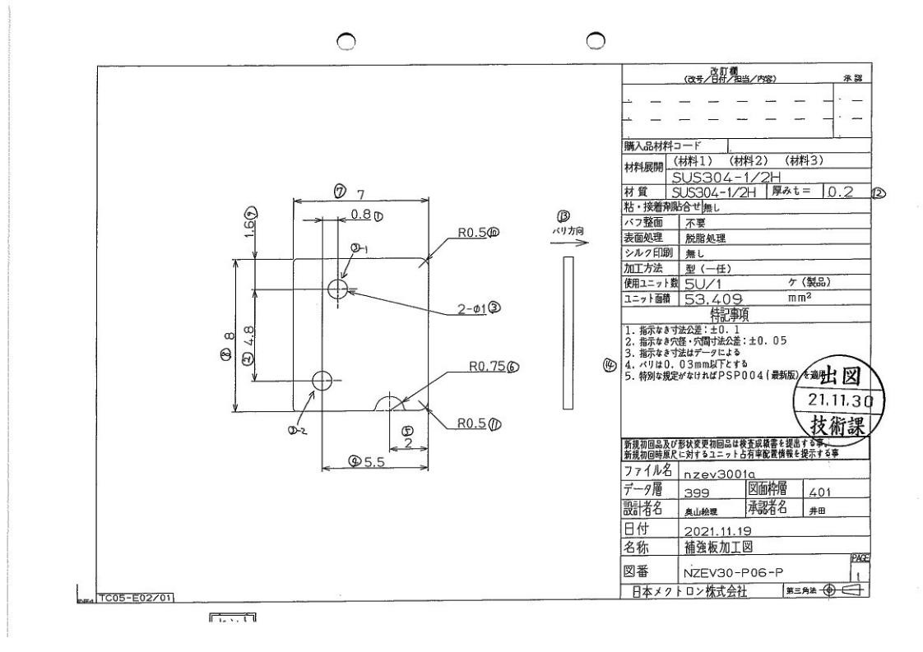
 |  |  |  |  |  |  |  |  |  |  |  | 工程能力調査表 |  |  |  |  |  |  |  |  |  |  |  |  |  |  |  |  |  |  | 1 |  | 項中 |  | 2 | 項

図番 | NZEV30-P06-P |  |  |  |  |  |  |  |  | 品名 |  | 補強板 |  |  |  |  |  |  |  | 工程能力調査 |  |  |  | 測定日 |  | 2021-12-25 |  |  |  | 備考

項 目
規 格 |  | 1.000 |  | 0.050 |  | 1.000 |  | 0.050 |  |  | 7.000 |  | 0.010 |  | 8.000 |  | 0.010 |  | 4.800 |  | 0.100 |  | 1.600 |  | 0.100 |  | 5.500 |  | 0.100 |  | 5.500 |  |  | 0.100
 |  |  |  | -0.050 |  |  |  | -0.050 |  |  |  |  | -0.010 |  |  |  | -0.010 |  |  |  | -0.100 |  |  |  | -0.100 |  |  |  | -0.100 |  |  |  |  | -0.100 |  |  | 1.00 | 1.00 | 7.00 | 8.00 | 4.80 | 1.60 | 0.80 | 5.50
測定機器 | Keyence IM |  |  |  | Keyence IM |  |  |  | Keyence IM |  |  |  |  | Keyence IM |  |  |  | Keyence IM |  |  |  | Keyence IM |  |  |  | Keyence IM |  |  |  | Keyence IM |  |  |  |  |  |  | 0.050 | 0.050 | 0.010 | 0.010 | 0.100 | 0.100 | 0.050 | 0.100
両側／片側 | 両側 |  |  |  | 両側 |  |  |  | 両側 |  |  |  |  | 両側 |  |  |  | 両側 |  |  |  | 両側 |  |  |  | 両側 |  |  |  | 両側 |  |  |  |  |  |  | (0.050) | (0.050) | (0.010) | (0.010) | (0.100) | (0.100) | (0.050) | (0.100)
1 |  |  | 1.0032 |  |  |  | 1.0052 |  |  |  |  | 7.0009 |  |  |  | 7.9984 |  |  |  | 4.7997 |  |  |  | 1.5965 |  |  |  | 0.8058 |  |  |  |  | 5.5063 |  |  |  | 1.003 | 1.005 | 7.001 | 7.998 | 4.800 | 1.597 | 0.806 | 5.506
2 |  |  | 1.0027 |  |  |  | 1.0052 |  |  |  |  | 6.9993 |  |  |  | 7.9959 |  |  |  | 4.8007 |  |  |  | 1.5932 |  |  |  | 0.8042 |  |  |  |  | 5.5073 |  |  |  | 1.003 | 1.005 | 6.999 | 7.996 | 4.801 | 1.593 | 0.804 | 5.507
3 |  |  | 1.0035 |  |  |  | 1.0058 |  |  |  |  | 6.9972 |  |  |  | 7.9965 |  |  |  | 4.8004 |  |  |  | 1.5924 |  |  |  | 0.8034 |  |  |  |  | 5.5026 |  |  |  | 1.004 | 1.006 | 6.997 | 7.997 | 4.800 | 1.592 | 0.803 | 5.503
4 |  |  | 1.0027 |  |  |  | 1.0056 |  |  |  |  | 7.0001 |  |  |  | 7.9966 |  |  |  | 4.8006 |  |  |  | 1.5925 |  |  |  | 0.8035 |  |  |  |  | 5.5072 |  |  |  | 1.003 | 1.006 | 7.000 | 7.997 | 4.801 | 1.593 | 0.804 | 5.507
5 |  |  | 1.0030 |  |  |  | 1.0052 |  |  |  |  | 6.9989 |  |  |  | 7.9975 |  |  |  | 4.8003 |  |  |  | 1.5955 |  |  |  | 0.8020 |  |  |  |  | 5.5063 |  |  |  | 1.003 | 1.005 | 6.999 | 7.998 | 4.800 | 1.596 | 0.802 | 5.506
6 |  |  | 1.0032 |  |  |  | 1.0055 |  |  |  |  | 6.9982 |  |  |  | 7.9993 |  |  |  | 4.7998 |  |  |  | 1.5947 |  |  |  | 0.8025 |  |  |  |  | 5.5058 |  |  |  | 1.003 | 1.006 | 6.998 | 7.999 | 4.800 | 1.595 | 0.803 | 5.506
7 |  |  | 1.0032 |  |  |  | 1.0052 |  |  |  |  | 7.0002 |  |  |  | 8.0007 |  |  |  | 4.7998 |  |  |  | 1.5969 |  |  |  | 0.8050 |  |  |  |  | 5.5060 |  |  |  | 1.003 | 1.005 | 7.000 | 8.001 | 4.800 | 1.597 | 0.805 | 5.506
8 |  |  | 1.0030 |  |  |  | 1.0052 |  |  |  |  | 6.9982 |  |  |  | 7.9981 |  |  |  | 4.8004 |  |  |  | 1.5942 |  |  |  | 0.8030 |  |  |  |  | 5.5062 |  |  |  | 1.003 | 1.005 | 6.998 | 7.998 | 4.800 | 1.594 | 0.803 | 5.506
9 |  |  | 1.0032 |  |  |  | 1.0050 |  |  |  |  | 7.0043 |  |  |  | 7.9981 |  |  |  | 4.7990 |  |  |  | 1.5961 |  |  |  | 0.8075 |  |  |  |  | 5.5057 |  |  |  | 1.003 | 1.005 | 7.004 | 7.998 | 4.799 | 1.596 | 0.808 | 5.506
10 |  |  | 1.0031 |  |  |  | 1.0051 |  |  |  |  | 7.0025 |  |  |  | 7.9973 |  |  |  | 4.8011 |  |  |  | 1.5938 |  |  |  | 0.7967 |  |  |  |  | 5.5062 |  |  |  | 1.003 | 1.005 | 7.003 | 7.997 | 4.801 | 1.594 | 0.797 | 5.506
11 |  |  | 1.0033 |  |  |  | 1.0052 |  |  |  |  | 6.9986 |  |  |  | 7.9983 |  |  |  | 4.8000 |  |  |  | 1.5963 |  |  |  | 0.8029 |  |  |  |  | 5.5058 |  |  |  | 1.003 | 1.005 | 6.999 | 7.998 | 4.800 | 1.596 | 0.803 | 5.506
12 |  |  | 1.0029 |  |  |  | 1.0052 |  |  |  |  | 6.9980 |  |  |  | 7.9986 |  |  |  | 4.8000 |  |  |  | 1.5959 |  |  |  | 0.8023 |  |  |  |  | 5.5058 |  |  |  | 1.003 | 1.005 | 6.998 | 7.999 | 4.800 | 1.596 | 0.802 | 5.506
13 |  |  | 1.0035 |  |  |  | 1.0047 |  |  |  |  | 6.9985 |  |  |  | 8.0023 |  |  |  | 4.7997 |  |  |  | 1.5947 |  |  |  | 0.8084 |  |  |  |  | 5.5068 |  |  |  | 1.004 | 1.005 | 6.999 | 8.002 | 4.800 | 1.595 | 0.808 | 5.507
14 |  |  | 1.0033 |  |  |  | 1.0053 |  |  |  |  | 6.9984 |  |  |  | 7.9961 |  |  |  | 4.7999 |  |  |  | 1.5949 |  |  |  | 0.8024 |  |  |  |  | 5.5061 |  |  |  | 1.003 | 1.005 | 6.998 | 7.996 | 4.800 | 1.595 | 0.802 | 5.506
15 |  |  | 1.0032 |  |  |  | 1.0053 |  |  |  |  | 6.9975 |  |  |  | 7.9962 |  |  |  | 4.8000 |  |  |  | 1.5939 |  |  |  | 0.8026 |  |  |  |  | 5.5060 |  |  |  | 1.003 | 1.005 | 6.998 | 7.996 | 4.800 | 1.594 | 0.803 | 5.506
16 |  |  | 1.0033 |  |  |  | 1.0052 |  |  |  |  | 6.9978 |  |  |  | 7.9965 |  |  |  | 4.7999 |  |  |  | 1.5951 |  |  |  | 0.8020 |  |  |  |  | 5.5058 |  |  |  | 1.003 | 1.005 | 6.998 | 7.997 | 4.800 | 1.595 | 0.802 | 5.506
17 |  |  | 1.0031 |  |  |  | 1.0052 |  |  |  |  | 6.9998 |  |  |  | 7.9972 |  |  |  | 4.8004 |  |  |  | 1.5951 |  |  |  | 0.8017 |  |  |  |  | 5.5061 |  |  |  | 1.003 | 1.005 | 7.000 | 7.997 | 4.800 | 1.595 | 0.802 | 5.506
18 |  |  | 1.0034 |  |  |  | 1.0055 |  |  |  |  | 6.9982 |  |  |  | 8.0018 |  |  |  | 4.8006 |  |  |  | 1.5931 |  |  |  | 0.8092 |  |  |  |  | 5.5060 |  |  |  | 1.003 | 1.006 | 6.998 | 8.002 | 4.801 | 1.593 | 0.809 | 5.506
19 |  |  | 1.0029 |  |  |  | 1.0049 |  |  |  |  | 6.9987 |  |  |  | 7.9990 |  |  |  | 4.8002 |  |  |  | 1.5941 |  |  |  | 0.8028 |  |  |  |  | 5.5065 |  |  |  | 1.003 | 1.005 | 6.999 | 7.999 | 4.800 | 1.594 | 0.803 | 5.507
20 |  |  | 1.0026 |  |  |  | 1.0051 |  |  |  |  | 6.9987 |  |  |  | 7.9965 |  |  |  | 4.8007 |  |  |  | 1.5949 |  |  |  | 0.8015 |  |  |  |  | 5.5062 |  |  |  | 1.003 | 1.005 | 6.999 | 7.997 | 4.801 | 1.595 | 0.802 | 5.506
21 |  |  | 1.0031 |  |  |  | 1.0052 |  |  |  |  | 6.9993 |  |  |  | 7.9966 |  |  |  | 4.8001 |  |  |  | 1.5950 |  |  |  | 0.8029 |  |  |  |  | 5.5066 |  |  |  | 1.003 | 1.005 | 6.999 | 7.997 | 4.800 | 1.595 | 0.803 | 5.507
22 |  |  | 1.0032 |  |  |  | 1.0054 |  |  |  |  | 6.9986 |  |  |  | 7.9961 |  |  |  | 4.8001 |  |  |  | 1.5933 |  |  |  | 0.8048 |  |  |  |  | 5.5055 |  |  |  | 1.003 | 1.005 | 6.999 | 7.996 | 4.800 | 1.593 | 0.805 | 5.506
23 |  |  | 1.0032 |  |  |  | 1.0056 |  |  |  |  | 6.9982 |  |  |  | 7.9939 |  |  |  | 4.8006 |  |  |  | 1.5917 |  |  |  | 0.8035 |  |  |  |  | 5.5032 |  |  |  | 1.003 | 1.006 | 6.998 | 7.994 | 4.801 | 1.592 | 0.804 | 5.503
24 |  |  | 1.0031 |  |  |  | 1.0052 |  |  |  |  | 6.9984 |  |  |  | 7.9960 |  |  |  | 4.8000 |  |  |  | 1.5945 |  |  |  | 0.8029 |  |  |  |  | 5.5060 |  |  |  | 1.003 | 1.005 | 6.998 | 7.996 | 4.800 | 1.595 | 0.803 | 5.506
25 |  |  | 1.0035 |  |  |  | 1.0054 |  |  |  |  | 6.9988 |  |  |  | 7.9969 |  |  |  | 4.7998 |  |  |  | 1.5937 |  |  |  | 0.8088 |  |  |  |  | 5.5065 |  |  |  | 1.004 | 1.005 | 6.999 | 7.997 | 4.800 | 1.594 | 0.809 | 5.507
26 |  |  | 1.0028 |  |  |  | 1.0053 |  |  |  |  | 6.9990 |  |  |  | 7.9959 |  |  |  | 4.7994 |  |  |  | 1.5951 |  |  |  | 0.8046 |  |  |  |  | 5.5061 |  |  |  | 1.003 | 1.005 | 6.999 | 7.996 | 4.799 | 1.595 | 0.805 | 5.506
27 |  |  | 1.0037 |  |  |  | 1.0057 |  |  |  |  | 6.9971 |  |  |  | 7.9946 |  |  |  | 4.8008 |  |  |  | 1.5921 |  |  |  | 0.8034 |  |  |  |  | 5.5026 |  |  |  | 1.004 | 1.006 | 6.997 | 7.995 | 4.801 | 1.592 | 0.803 | 5.503
28 |  |  | 1.0029 |  |  |  | 1.0052 |  |  |  |  | 6.9980 |  |  |  | 7.9966 |  |  |  | 4.8010 |  |  |  | 1.5950 |  |  |  | 0.8024 |  |  |  |  | 5.5055 |  |  |  | 1.003 | 1.005 | 6.998 | 7.997 | 4.801 | 1.595 | 0.802 | 5.506
29 |  |  | 1.0038 |  |  |  | 1.0048 |  |  |  |  | 6.9971 |  |  |  | 7.9973 |  |  |  | 4.7998 |  |  |  | 1.5942 |  |  |  | 0.8055 |  |  |  |  | 5.5021 |  |  |  | 1.004 | 1.005 | 6.997 | 7.997 | 4.800 | 1.594 | 0.806 | 5.502
30 |  |  | 1.0032 |  |  |  | 1.0052 |  |  |  |  | 6.9978 |  |  |  | 7.9970 |  |  |  | 4.8006 |  |  |  | 1.5942 |  |  |  | 0.8020 |  |  |  |  | 5.5057 |  |  |  | 1.003 | 1.005 | 6.998 | 7.997 | 4.801 | 1.594 | 0.802 | 5.506
ｘ | 1.0032 |  |  |  | 1.0053 |  |  |  | 6.999 |  |  |  |  | 7.997 |  |  |  | 4.800 |  |  |  | 1.594 |  |  |  | 0.804 |  |  |  | 5.506 |  |  |  |  |  |  | 1.0031 | 1.0054 | 6.9987 | 7.9978 | 4.8 | 1.5956 | 0.8023 | 5.5062
σ | 0.00028 |  |  |  | 0.00024 |  |  |  | 0.00154 |  |  |  |  | 0.00186 |  |  |  | 0.00048 |  |  |  | 0.00130 |  |  |  | 0.00251 |  |  |  | 0.00130 |  |  |  |  |  |  | 1.0031 | 1.0053 | 6.9989 | 7.9969 | 4.8001 | 1.5947 | 0.8029 | 5.5061
Cp | 59.027 |  |  |  | 68.945 |  |  |  | 2.167 |  |  |  |  | 1.787 |  |  |  | 69.620 |  |  |  | 25.558 |  |  |  | 13.293 |  |  |  | 25.654
Cpk | 55.297 |  |  |  | 61.702 |  |  |  | 1.923 |  |  |  |  | 1.321 |  |  |  | 69.494 |  |  |  | 24.132 |  |  |  | (610.978) |  |  |  | 24.196
判定 | 工程能力は満足している |  |  |  | 工程能力は満足している |  |  |  | 工程能力は満足している |  |  |  |  | 工程能力は不足している |  |  |  | 工程能力は満足している |  |  |  | 工程能力は満足している |  |  |  | 工程能力は不足している |  |  |  | 工程能力は満足している

量産時 | Keyence IM |  |  |  | Keyence IM |  |  |  | Keyence IM |  |  |  |  | Keyence IM |  |  |  | Keyence IM |  |  |  | Keyence IM |  |  |  | Keyence IM |  |  |  | Keyence IM
 | 5pcs/Lot (Xbar) |  |  |  | 5pcs/Lot (Xbar) |  |  |  | 5pcs/Lot (Xbar) |  |  |  |  | 5pcs/Lot (Xbar) |  |  |  | 5pcs/Lot (Xbar) |  |  |  | 5pcs/Lot (Xbar) |  |  |  | 5pcs/Lot (Xbar) |  |  |  | 5pcs/Lot (Xbar)

 |  |  |  |  |  |  |  |  |  |  |  |  |  |  |  |  |  |  |  |  |  |  |  |  |  |  |  |  |  |  |  | 承認 |  |  | 作成
 |  |  |  |  |  |  |  |  |  |  |  |  |  |  |  |  |  |  |  |  |  |  |  |  |  |  |  |  |  |  |  | 平野 |  |  | 鈴木

